část_2
Příloha č. 1 - Položkový rozpočet s technickou specifikací pro část 2 veřejné zakázky

OZN./NÁZEV | ROZMĚRY (d x hl x š) | POPIS | počet ks | Cena za jednotku v Kč bez DPH | Celková cena v Kč | Místo dodání | Poznámky
 |  |  |  |  | bez DPH
VO1_G | šířka desky stolu: 160 cm (± 5 %) hloubka desky stolu: 70 - 80 cm výška: min. 70 cm | Pracovní stůl sklopný, zabudovaná zásuvka pracovní deska: laminát, barva bílá pracovní deska je opatřena sklápěcím mechanismem umožňujícím sklopení desky o 90° nohy stolu: kovová konstrukce, bílá barva, na 4 kolečkách, funkce zabrždění, barva koleček černá možnost spojení stolů mezi sebou (spojovací prvky součástí dodávky) zabudovaný zásuvkový model, plastový, barva bílá, vybaven jednou síťovou elektrickou zásuvkou, USB portem typu A a USB portem typu C, kabelovou zásuvkou s krycí deskou (barva krycí desky: bílá, krycí deska bude obsahovat min. 2 kabelové výstupy), HDMI výstupem (součástí zásuvkového modelu nebo krycí desky), zásuvkový model umístěn na kratší straně stolu Barva stolu, šířka, hloubka pracovní desky a výška stolu musí být shodná s parametry položky V02_G. Stoly musí být kompatibilní pro možnost spojení (položka V01_G a V02_G). | 6 |  | 0.00 Kč | Budova G Ostravské univerzity, Mlýnská 702/5, 702 00 Moravská Ostrava a Přívoz | Zadavatel uvádí perokresby nábytku jako ilustrační příklad řešení požadovaného vybavení. Dodavatel je oprávněn nabídnout i ekvivalentní výrobky, které splňují minimálně všechny stanovené technické, kvalitativní a funkční požadavky zadavatele. | 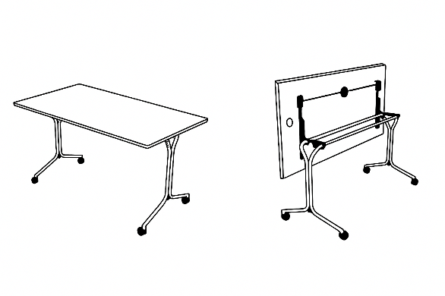
V02_G | šířka desky stolu: 160 cm (± 5 %) hloubka desky stolu: 70 - 80 cm výška: min. 70 cm | Pracovní stůl sklopný, bez zásuvek pracovní deska: laminát, barva bílá, pracovní deska je opatřena sklápěcím mechanismem umožňujícím sklopení desky o 90° nohy stolu: kovová konstrukce, bílá barva, na 4 kolečkách, funkce zabrždění, barva koleček černá možnost spojení stolů mezi sebou (sspojovací prvky součástí dodávky) Barva stolu, šířka, hloubka pracovní desky a výška stolu musí být shodná s parametry položky V01_G. Stoly musí být kompatibilní pro možnost spojení (položka V01_G a V02_G). | 6 |  | 0.00 Kč | Budova G Ostravské univerzity, Mlýnská 702/5, 702 00 Moravská Ostrava a Přívoz | Zadavatel uvádí perokresby nábytku jako ilustrační příklad řešení požadovaného vybavení. Dodavatel je oprávněn nabídnout i ekvivalentní výrobky, které splňují minimálně všechny stanovené technické, kvalitativní a funkční požadavky zadavatele.
Celková nabídková cena v Kč bez DPH |  |  |  |  | 0.00 Kč

* Nabídková cena musí obsahovat veškeré nutné náklady k řádné realizaci zakázky včetně všech souvisejících nákladů (např. doprava apod.). Nabídková cena musí zahrnovat rovněž montáž výrobků, pokud budou dodávány v rozloženém stavu.
* Zadavatel uvádí perokresby nábytku jako ilustrační příklad řešení požadovaného vybavení. Dodavatel je oprávněn nabídnout i ekvivalentní výrobky, které splňují minimálně všechny stanovené technické, kvalitativní a funkční požadavky zadavatele.

